mit Abgleich
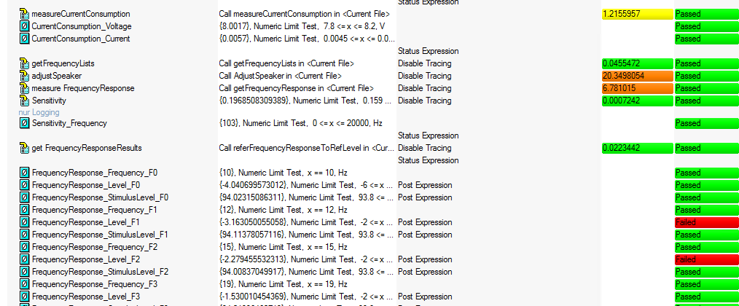
Zeiten
mit Abgleich | 28.775

ohne Abgleich
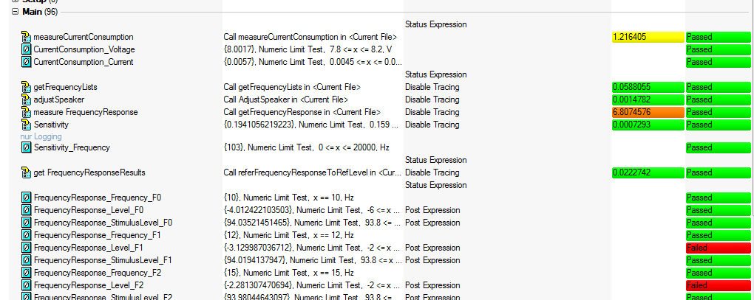
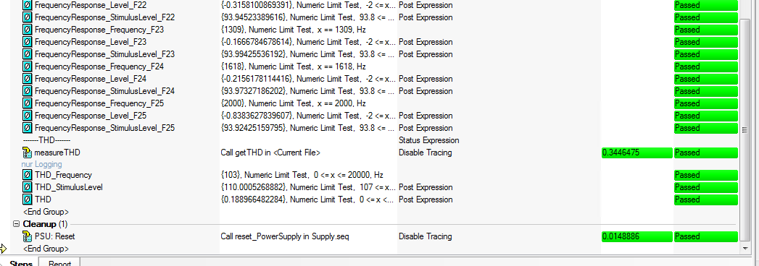
Zeiten
mit Abgleich | 8.459

